상품제안서
맞춤제작 60자동 곡자손잡이 암막우산 | 상품코드: S46562

 |  |  |  |  |  |  | 02-713-8555 | www.synergygift.co.kr
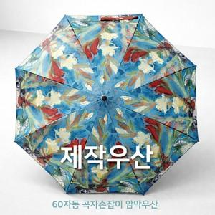

【상세/제작정보】 | 원하는 디자인으로 소량 맞춤 제작이 가능한 60자동 곡자우산

【인쇄/포장옵션】 | 손잡이인쇄, 손잡이인쇄, 원단인쇄 / 포장불가능

【공급단가】 | 수량 | 50~ | 100~ | 300~ | 1,000~ | 32,000~
*VAT별도 | 단가 | 17,280원 | 16,250원 | 15,740원 | 14,970원 | 14,460원

【상품 URL】 | https://www.synergygift.co.kr:443/src/goods_detail.php?gdno=46562

